Лист1
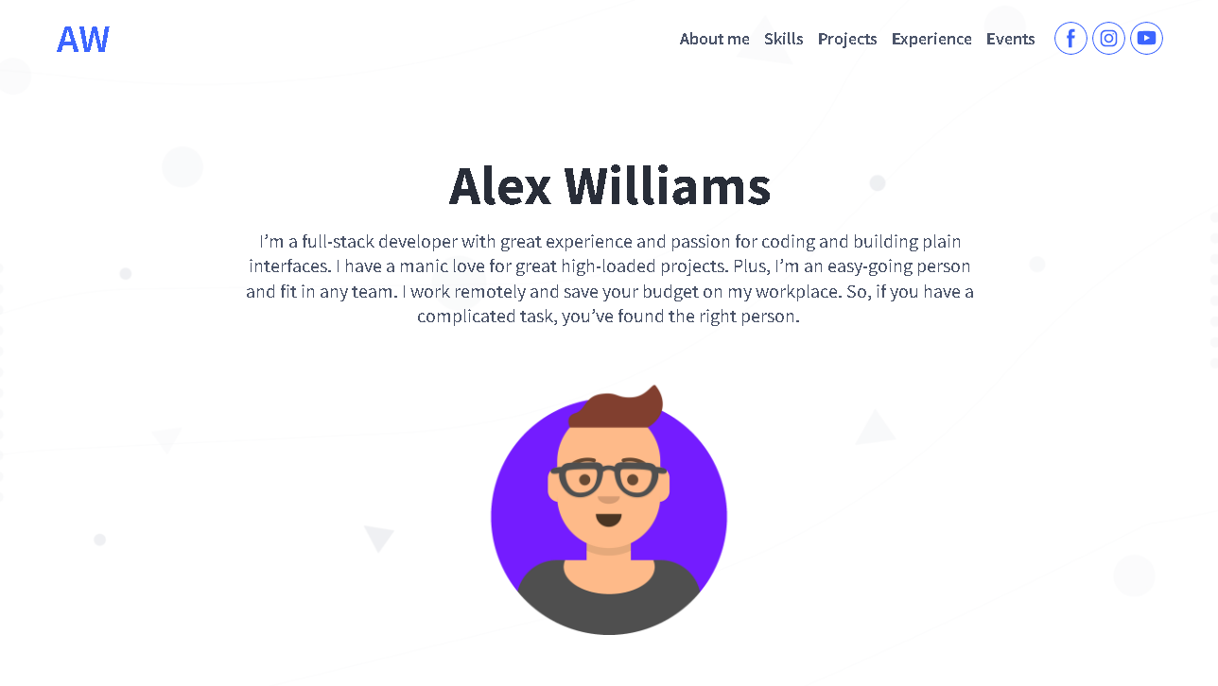
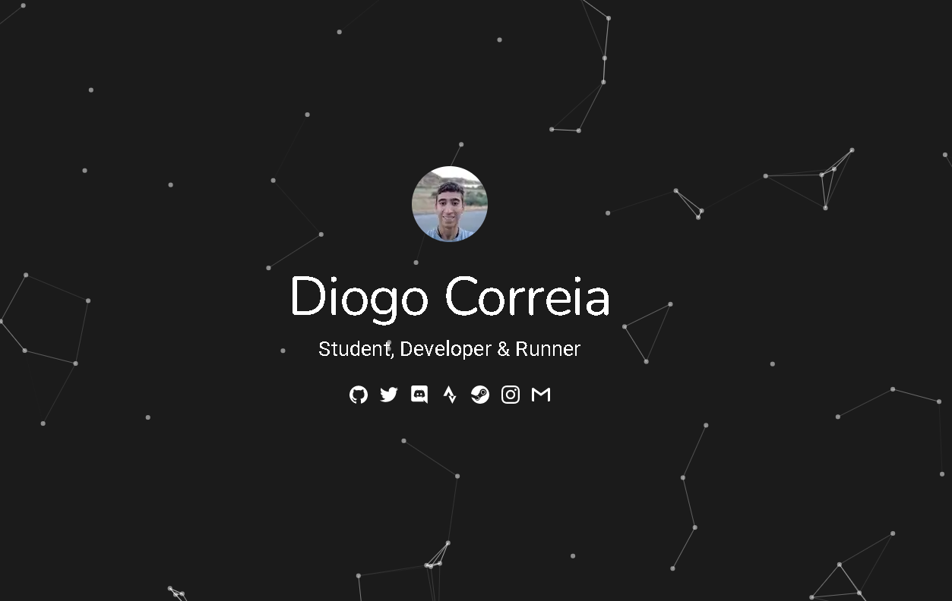
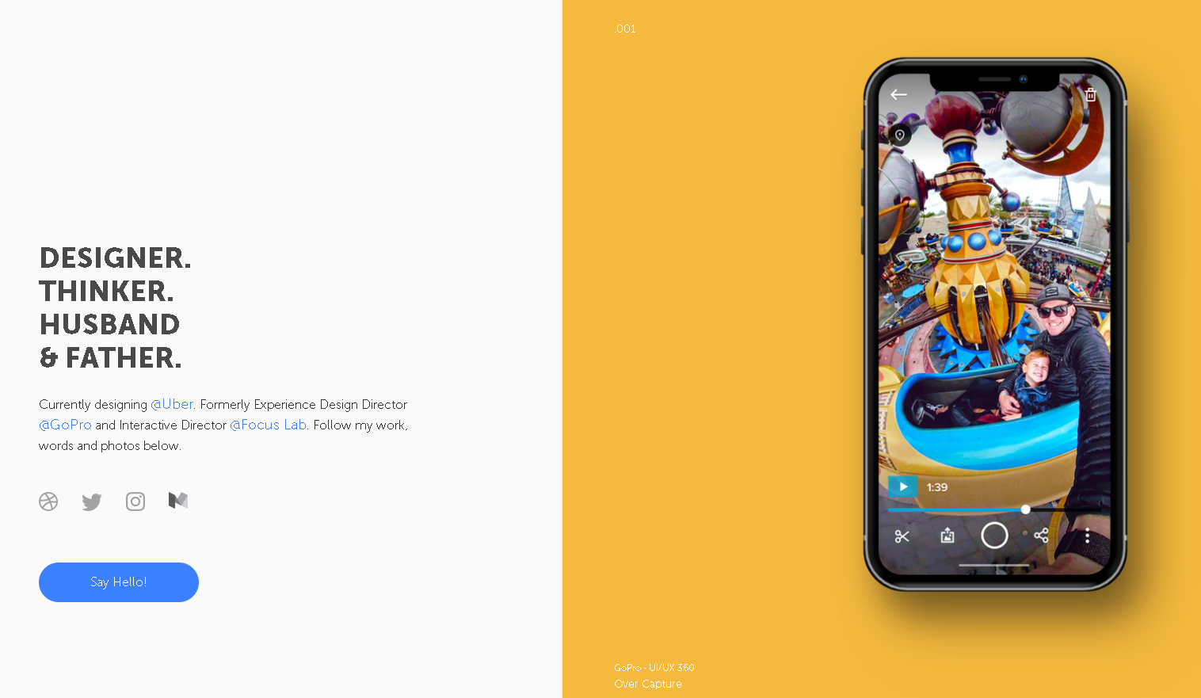
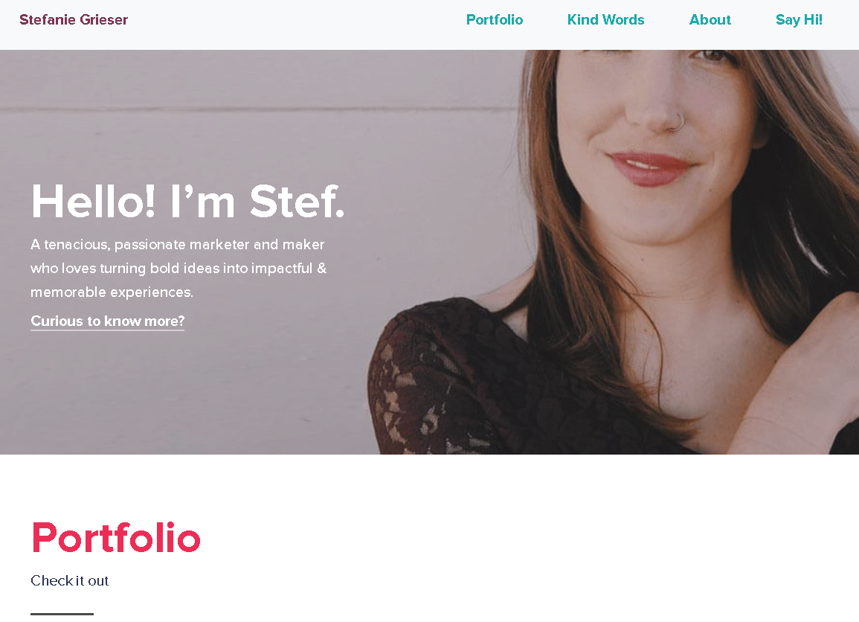
Характеристика | Сайт
 | 1 | 2 | 3 | 4 | 5
Визуальный анализ
Адрес (скриншот главной стра- ницы в приложении) |  |  |  |  | 
Название | https://developer-cv.weblium.site | https://diogotc.com | http://www.charliewaite.me | http://stefaniegrieser.com | https://steelkiwi.com
Целевая аудитория | Люди, которые ищут исполнителя для необходимой им работы, а также те, кто ищет примеры сайтов-портфолио | Люди, которые ищут исполнителя для необходимой им работы, а также те, кто ищет примеры сайтов-портфолио | Люди, которые ищут исполнителя для необходимой им работы, а также те, кто ищет примеры сайтов-портфолио | Люди, которые ищут исполнителя для необходимой им работы, а также те, кто ищет примеры сайтов-портфолио | Люди, которые ищут исполнителя для необходимой им работы, а также те, кто ищет примеры сайтов-портфолио
Сервисы (функционал) | Просмотр информации, примеров, контактов для связи | Просмотр информации, примеров, контактов для связи | Просмотр информации, примеров, контактов для связи | Просмотр информации, примеров, контактов для связи | Просмотр информации, примеров, контактов для связи
Навигация | - About me - Skills - Projects - Experience - Events | - About me - Portfolio - Impossible list | - Speaking - Interviews - Podcasts | - Portfolio - Kind words - About - Say Hi! | - Company - Projects - Services - Expertise - Blog - Get in touch
Логотип и его тип (скриншот)
Дизайн и его яркие элементы | Фиолетовые и белые цвета Яркие элементы: Изображения. | Черно-белый дизайн. Яркие элементы: фон, элементы навигации | Минималистичный дизайн. Яркие элементы: правая половина сайта | Минималистичный дизайн. Яркие элементы: элементы навигации | Современный дизайн. Яркие элементы: фон, элементы навигации
Коэффициент привлекательности | 8.18 | 6.13 | 4.89 | 6.14 | 7.45
Технологический анализ
Кросс-браузерность | Поддерживается | Поддерживается | Поддерживается | Поддерживается | Поддерживается
Адаптивность | Поддерживается | Поддерживается | Поддерживается | Поддерживается | Поддерживается
Производительность (YSlow) | 83% | 87% | 89% | 98% | 99%
Скорость загрузки (F) | 2.2 с. | 0.5 c. | 1.2 с. | 1 с. | 0.75 c.
Ключевые слова | portfolio, web, alex williams | developer, diogo correia, projects | designer, examples, charlie waite | stefanie grieser, portfolio website, marketer | software, portfolio, steel kiwi

Все сайты имеют высокую производительность и среднюю привлекательность, в своем проекте буду стремиться к тому же.

